Sheet1
铝型材小车物料清单V2.0
日期 |  |  | 2026-01-15 |  |  |  | 作者 |  | 大亮Auto
说明： |  |  | 请务必在下载、使用或传播本资料前，完整阅读以下说明： 1. 本项目整体尺寸设计偏小，主要用于适配本人车辆（大众 ID.3）后备箱空间。不同车型、使用场景及个人需求差异较大，是否需要对尺寸进行放大或缩小，请使用者自行评估与调整。 2. 本人不售卖任何材料，不收取任何费用。为符合平台相关规则，亦无法提供任何购买链接。请大家根据图片与参数信息自行在公开渠道搜索、购买所需物料。 3. 在装配、使用过程中如遇到问题，可在交流群内进行交流讨论。本人将视时间情况不定期进行答疑或直播讲解，相关内容仅为经验分享，不构成任何形式的技术保证、安全承诺或商业服务。 4. 可能存在数据或图纸不准确情况，需自行切割、修改或补充。 5. 大亮Auto 作为本资料的开发者与发布者，现将本资料以CC BY-NC 4.0） 协议发布。在遵守署名要求的前提下，允许个人对本资料进行学习、修改与非商业分享； 禁止任何形式的商业用途，包括但不限于资料售卖、收费分发、二次打包出售、商业集成、商业技术服务，或基于本资料申请专利、著作权等任何知识产权。 6. 本资料仅供学习与娱乐参考，非正式产品或商业服务。任何基于本资料进行的加工、改装、安装、调试、使用（包括但不限于结构安全、机械强度、电气安全、行驶或上路行为等）所产生的一切风险、损失及法律责任，均由使用者自行承担，与资料发布者 大亮Auto 无关。请结合自身经验审慎评估风险，并严格遵守所在地法律法规。 7. 任何下载、使用、修改或传播本资料的行为，均视为已充分阅读并同意上述全部条款内容。
序号 | 物料号 | 类别 | 名称 | 型号 | 规格 | 数量 | 单位 | 备注 | 图片 | 购买链接
 |  | 铝型材框架及配件 | 主框架纵梁 | 欧标3030铝型材，厚度2.2mm | 长度900mm | 4 | 根 | 厚度不同，价格不同，太薄可能强度不够，我用的是2.2厚度的.2.0强度应该也是够的，会便宜些，自己选择。 |  | 【淘宝】退货运费险 https://e.tb.cn/h.73HtCtz5nnt9rjW?tk=OVsgfEsJ7S8 CZ005 「欧标铝型材2020铝合金型材4040流水线框架3030鱼缸架60工作台橱柜」 点击链接直接打开 或者 淘宝搜索直接打开
1 |  |  | 主框架横梁 | 欧标3030铝型材，厚度2.2mm | 长度130mm | 6
2 |  |  | 主框架立柱 | 欧标3030铝型材，厚度2.2mm | 长度80mm | 6
3 |  |  | 方向盘立柱 | 欧标3030铝型材，厚度2.2mm | 长度400mm | 2 |  | 如果需要折叠方向盘，一端需要攻丝, 攻M6*20的
4 |  |  | 方向盘横撑 | 欧标3030铝型材，厚度2.2mm | 长度130mm | 2
5 |  |  | 脚踏横杆 | 欧标3030铝型材，厚度2.2mm | 长度480mm | 2
6 |  |  | 脚踏纵梁 | 欧标3060铝型材，厚度2.2mm | 长度290mm | 2
7 |  |  | 电池底托 | 欧标3030铝型材，厚度2.2mm | 长度190mm | 2
8 |  |  | 座椅纵梁 | 欧标3030铝型材，厚度2.2mm | 长度300mm | 2
9 |  |  | 座椅横梁 | 欧标3030铝型材，厚度2.2mm | 长度130mm | 2
10 |  |  | 座椅立柱 | 欧标3030铝型材，厚度2.2mm | 长度130mm | 4
11 |  |  | T型螺母+内六角螺栓 | 适配欧标3030型材 | M6*12 | 100 | 套 | 建议配平垫，否则容易松
12 |  |  | 角码 | 适配欧标3030型材 |  | 50 | 个 |  | 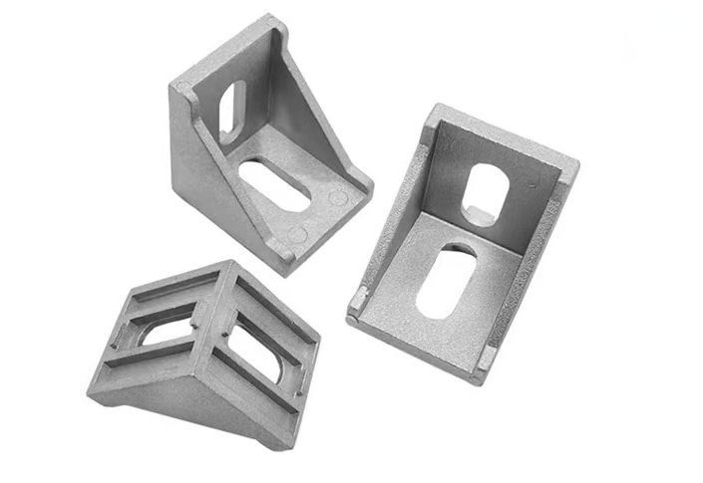
13 |  |  | L形连接件 | 适配欧标3030型材 |  | 8 | 个 |  | 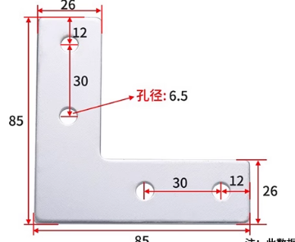
14 |  |  | T形连接件 | 适配欧标3030型材 |  | 8 | 个
15 |  |  | 铝合金L形角码 | 适配欧标3030型材 |  | 8 | 个 |  | 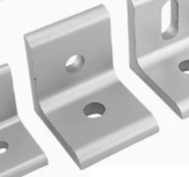
16 |  |  | 活动铰链 | 适配欧标3030型材 |  | 2 | 套 |  | 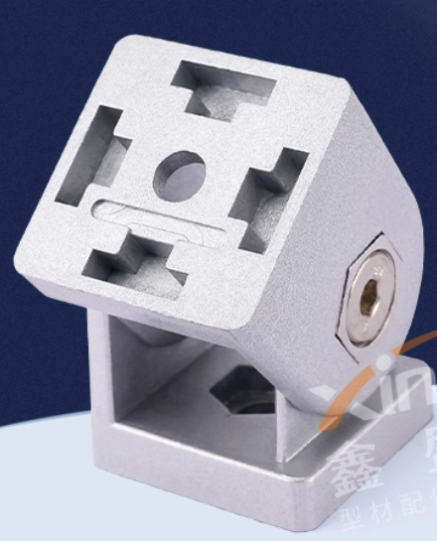
17 |  | 悬架，前轮，转向总成 | 成品 |  |  | 1 | 套 |  | 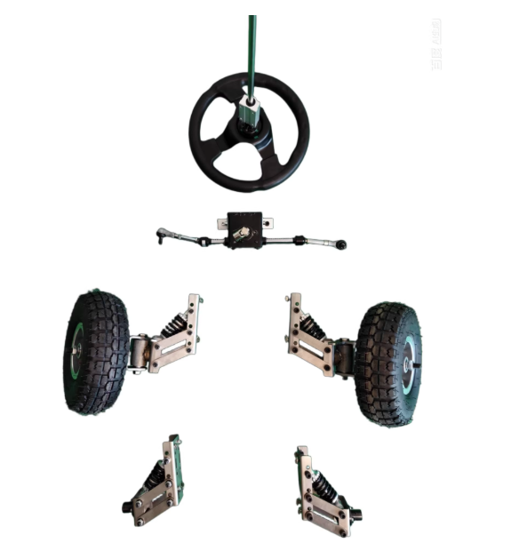 | https://item.taobao.com/item.htm?app=weixin&bc_fl_src=share-1041336559083290-2-1&bxsign=scdtfgvWwkqcjUDpXw5p-jKbndyOVl5LQK7D-U2ELLhhGWk9YnFmW0mn-R2D8cW9PCmSer2j1Q0epj0rx0hcwMtysBrj1xk8j8akbRLFHFjr6nojdFfs6GXU-abjIZTwD-7ykRDPmPnYTNRrcr7RzKbKQ&cpp=1&h5_spm=a-tb-item.b-tb-item&id=1013688821175&share_crt_v=1&shareurl=true&short_name=h.7lxKJJentOcXikj&sp_tk=amlxYlUzdEZtMEU%3D&spm=a2159r.13376460.0.0&tbSocialPopKey=shareItem&tk=jiqbU3tFm0E&un=8791517a4fc147ba398cb0a405e958bd&un_site=0&ut_sk=1.aDxKqD%2FLA28DAO8nje8YZMRD_21646297_1768466248573.TaoPassword-WeiXin.1&wxsign=tbwvDX7R3dtUjK9amo3L7HOkw4kvwvP4BEGR_PqA8q7a3xFG4ypZsp8HaZ3dOPrOpHr3_PmmQZb5dfANQlxIx4vo2q3A3-PiGTE06F0KpFdP8YSZ-MZthEi0WUF4ispTOxxReUb5Bo1jJ8Ryobx-J_71Q&x-ssr=true
18 |  | 轮毂电机 | 成品 |  | 10寸，轴径16mm | 2 | 套 | 可以买二手，直流无刷轮毂电机，就是电动平衡车上的那种，电压一般是36V |  | 【闲鱼】https://m.tb.cn/h.7mC4cXr?tk=zmzeU4JeOH4 CZ028 「快来捡漏【6.5寸8寸10寸平衡车电机24v36v通用，正常可用，成色】」 点击链接直接打开
19 |  | 方向盘折叠气弹簧 |  | 缸径18mm，20公斤压力 | 中心距280mm，两端T型接头 | 1 | 只 |  |  | 【淘宝】7天无理由退货 https://e.tb.cn/h.73bWMOBSZ43fzpm?tk=NfZsfEH64FC tG-#22>lD 「气弹簧气撑杆床用支撑杆橱柜广告牌上翻门厢货车用气压液压杆」 点击链接直接打开 或者 淘宝搜索直接打开
20 |  | 坐垫或者座椅 | 自行车后坐垫 |  |  | 1 | 只 | 可直接买座椅或者自行车后坐垫，座椅安装孔横向距离16cm | 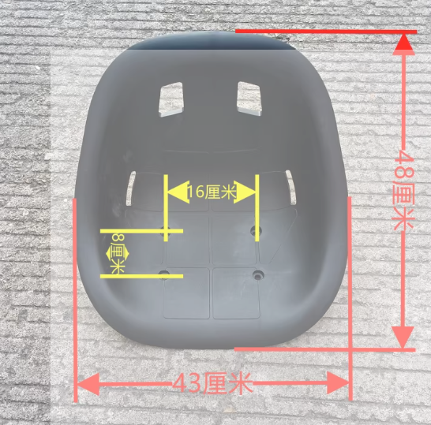 | https://item.taobao.com/item.htm?abbucket=19&id=885032361201&mi_id=0000jfJCKwilSELr-zj6p1uyrAQwxlg-lD2tJdTGwlUgR0Q&ns=1&priceTId=214784af17684674532951853e134d&skuId=5893464791989&spm=a21n57.1.hoverItem.2&utparam=%7B%22aplus_abtest%22%3A%2225b53b868684608ed1ab462bacf635cd%22%7D&xxc=taobaoSearch
21 |  | 控制板+脚踏板 | 成品 |  |  | 1 | 套 | 如果不会写程序，建议买成品板，买二手卡丁车控制板，带2个脚踏板，几十块钱很便宜，注意看电压要匹配，注意电源线端子是否是XT60，公母头要匹配，一个是公头，一个是母头。 如果会写程序，可以用单片机+直流无刷电机控制器实现 |  | 【闲鱼】https://m.tb.cn/h.7eLC0mK?tk=PwSjfEsCgzu HU287 「快来捡漏【36V48Ⅴ卡丁车扭扭车主板控制板 平衡车改卡丁车双驱控制器】」 点击链接直接打开
22 |  | 电池 | 锂电池或者铅酸电池 | 36V 15Ah，低速模式可以玩1-2个小时，前提是电池别虚标，千万别贪便宜 | 宽度不超110mm，高度不超110 | 1 | 套 | 电池电压需要与电机的电压匹配，如果轮毂电机36v，电池也要是36v，注意一起配充电器，如果买锂电池必须配相同电压锂电池充电器，最好同一家买充电器。 如果买的成品控制板，注意电池接头的端子要是XT60
更新历史： | 增加轮毂电机链接

